Sheet1
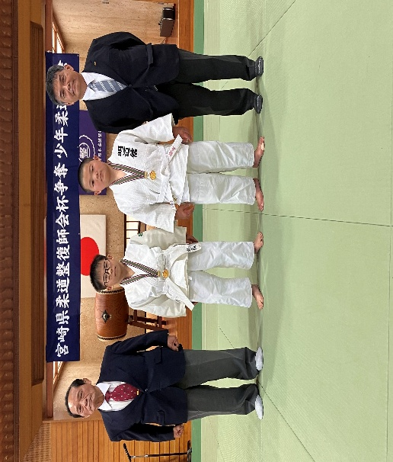
第２５回 宮崎県柔道整復師会杯争奪少年柔道大会
第１０回宮崎県柔道整復師会形競技会 報告者：増田輝

日時・場所：令和８年８月２日 ひなた武道館 柔道場

今年は１９チーム９２名の選手が参加し、それぞれ日頃の鍛錬の成果を出そうと一生懸命な
姿が見られ今年も力のある代表選手が出揃いました。１１月に開催される第３５回文部科学大臣
杯争奪日整全国少年柔道大会並びに第１６回文部科学大臣杯争奪全国少年柔道形競技会に
むけて昨年の結果を超えるように稽古を重ねて準備を進めていきたいと思います。

第２５回 宮崎県柔道整復師会杯争奪少年柔道大会結果
 | ●小学４年生の部 |  |  |  |  |  | ●小学５年生の部
 | 順位 | 氏名 | 所属道場 |  |  |  | 順位 | 氏名 | 所属道場
 | 1 | 岩切 莉子 | 誠柔館 |  |  |  | 1 | 大束 照正 | ミヤザキッズ
 | 2 | 増渕 暖大 | 延岡少年柔道クラブ |  |  |  | 2 | 矢野 壮真 | 串間警察署(岬)
 | 3 | 鳥入 悠愛 | 鳥入道場 |  |  |  | 3 | 水野 航誠 | 誠柔館

 | ●小学６年生の部
 | 順位 | 氏名 | 所属道場
 | 1 | 新地 釉碧 | 都城武道館
 | 2 | 町田 暖汰 | 延岡少年柔道クラブ
 | 3 | 落 一瑠真 | 生目道場

第９回 宮崎県柔道整復師会形競技会結果
 | 順位 | 所属道場 |  |  | 氏名 |  | 氏名
 | 1 | 明道館A |  | 取 | 今屋敷 創士郎 | 受 | 染矢 諒太
 | 2 | 明道館C |  | 取 | 杉田 沙良 | 受 | 小濱 凛
 | 3 | 宮﨑地区柔道教室A |  | 取 | 坂口 翔浬 | 受 | 浦 蒼翔

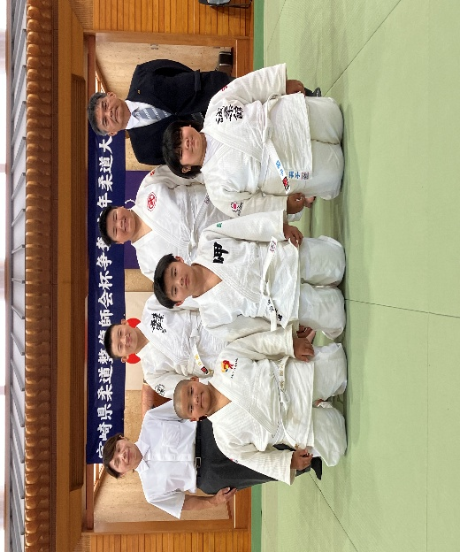
 | 形全国大会選手 監督 見原道生 |  |  |  |  |  | 柔道全国大会団体選手 監督 塩畑 茜

